記入方法
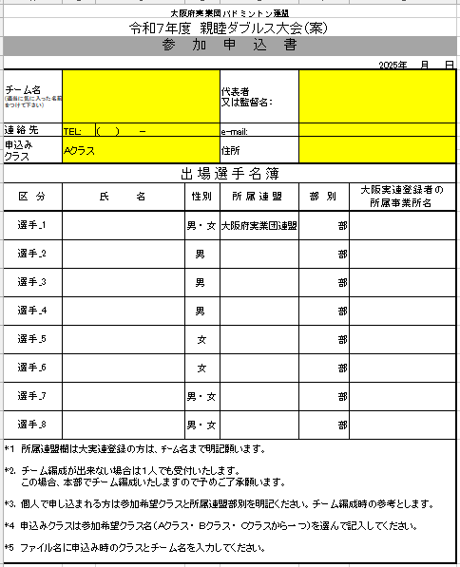

連絡先TEL、e-mail両方の記入をお願いします。

Ａクラス ・ Ｂクラス ・ Ｃクラス
から１つ、プルダウンで
選んで下さい。

応募多数の場合、大阪府実業団バドミントン連盟所属の方を有するチームを優先いたしますので、必ずご記載ください。

